Dashboard
BLOCK 1900

VERSION | 1.0.0

Image
1

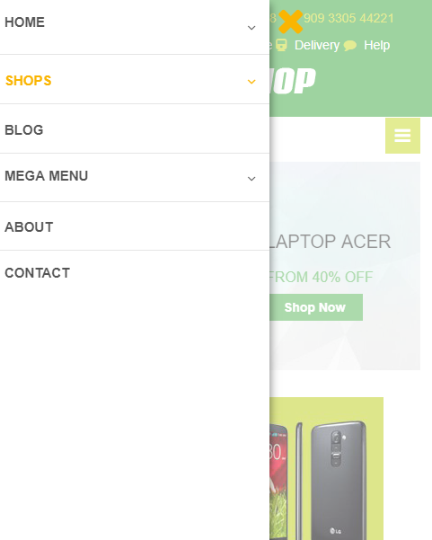

2



3



4



5
6
7
8

9



10
11

12

13

14

15

16

17

18

19

20

